Inquiry Fund
View
ส่วนที่ 2 -- Run Script Get_funds DECLARE v_X_TRANS_ID number ; begin OAG_BUDGET_PKG.GET_FUNDS( P_BATCH_NAME => 'xx_test014' ,P_LEDGER_ID => 2021 ,P_BUDGET_ID => 1001 ,P_PERIOD_NAME => 'OCT-24' ,P_AMOUNT_TYPE => 'YTDE' ,P_ENCUMBRANCE_TYPE => 'ALL' ,P_ACCOUNT_LEVEL => 'A' ,P_ACCOUNT_ID => 16001 ,P_TRANS_ID => null ,P_CREATE_BY_ID => 1130 ,P_CREATE_BY => 1130 ,X_TRANS_ID => v_X_TRANS_ID ) ; end; view: oaggl_view_inquiry_fund_v ========================================================== ส่วนที่ 3 view: oaggl_bg_period_v ============================================== ส่วนที่ 4 view: oaggl_bg_detail_v

No. | Field/Screen | ชื่อไทย | Action | Condition | View | Field | ตัวอย่าง
1 | Ledger | บัญชีแยกประเภท |  | Default = 'OAG Ledger' |  |  | OAG Ledger
2 | Budget | งบประมาณ |  | Default = 'OAG_BG_FINAL' |  |  | OAG_BG_FINAL
3 | Amount Type | ประเภทจำนวนเงิน |  | Default = รวมต้นปีถึงปัจจุบัน |  |  | รวมต้นปีถึงปัจจุบัน
4 | Period | งวด |  | ระบุงวด |  |  | OCT-24
5 | ADJ Period | งวดปรับปรุง | กรณีเลือกสามารถดึงข้อมูลถึง ADJ Period ได้ | กรณีเลือก ถึงระบุงวด Adjustment ได้ |  |  | ADJ1-25
6 | Encumbrance Type | ประเภทการตั้งสำรองงบประมาณ |  |  |  |  | ทั้งหมด
7 | Account Level | ระดับบัญชี |  |  |  |  | ทั้งหมด
8 | Segment Override | บัญชี

 |  |  |  |  |  |  | 8
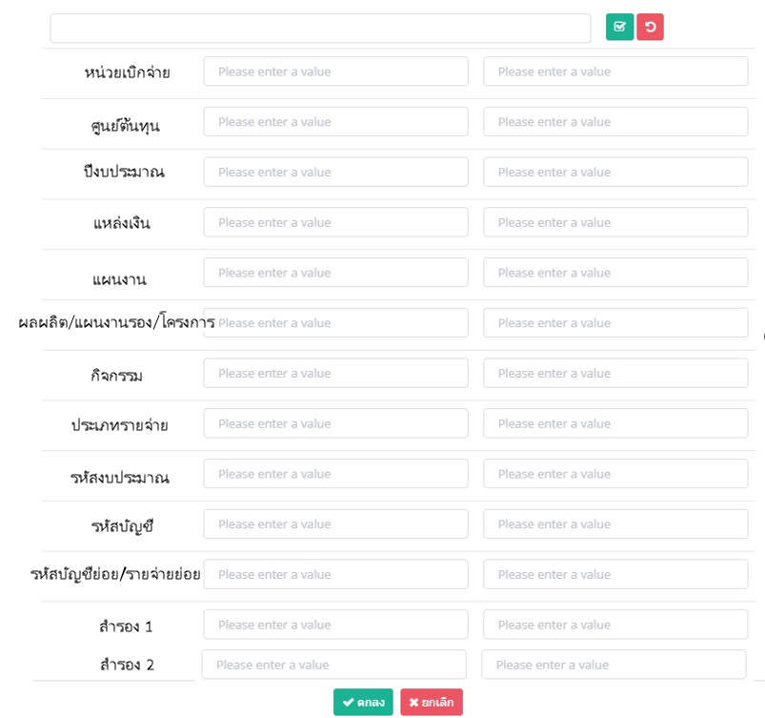

 | ส่วนที่ 1 | การค้นหา

 | ส่วนที่ 2 | แสดงผลการค้นหา | GET TRANS ID

 |  |  | OAG_BG_PREPARE | OAG_BG_FINAL | OAG_BG_FINAL | OAG_BG_FINAL | OAG_BG_FINAL
 |  |  | Budget | Budget | Encumbrance | Actual | Fund Avaliable
 | บัญชี | คำอธิบายบัญชี | วงเงิน พ.ร.บ. | เงินจัดสรร | กันไว้เบิก | เบิกจ่าย | งบคงเหลือ

ตัวอย่าง | แสดงรหัสบัญชีที่เลือก | แสดงคำอธิบายของชุดบัญชี | แสดงยอดเงินงบประมาณตาม พรบ | แสดงยอดเงินงบประมาณสะสมตามการเบิกเงินงวด | ดึงข้อมูล Encumbrance ในระบบ | ดึงข้อมูล Actual ในระบบ | แสดงยอดเงินคงเหลือ

 | ส่วนที่ 3 | แสดงข้อมูลแยกเดือน
ตัวอย่าง |  | Period | วงเงิน พ.ร.บ. | เงินจัดสรร | กันไว้เบิก | เบิกจ่าย | งบคงเหลือ | เพิ่่ม VIEW
 |  | OCT-XX
 |  | NOV-XX
 |  | DEC-XX
 |  | JAN-XX
 |  | MAR-XX
 |  | APR-XX
 |  | MAY-XX
 |  | JUN-XX
 |  | JUL-XX
 |  | AUG-XX
 |  | SEP-XX
 |  | ADJ-XX

 | ส่วนที่ 4 | แสดงข้อมูลรายการ | oagbg_inquiry_transactions_v

 | Source | Category | Balance Type | Transaction | Description | Debit | Credit | เพิ่่ม VIEW

 | Web Budget | Budget | Budget |  |  | 10000
 | Payables | Invoice | Encumbrance | ขบ 100001 |  | 200
 | Payables | Invoice | Actual | ขบ 100002 |  | 300

User Login
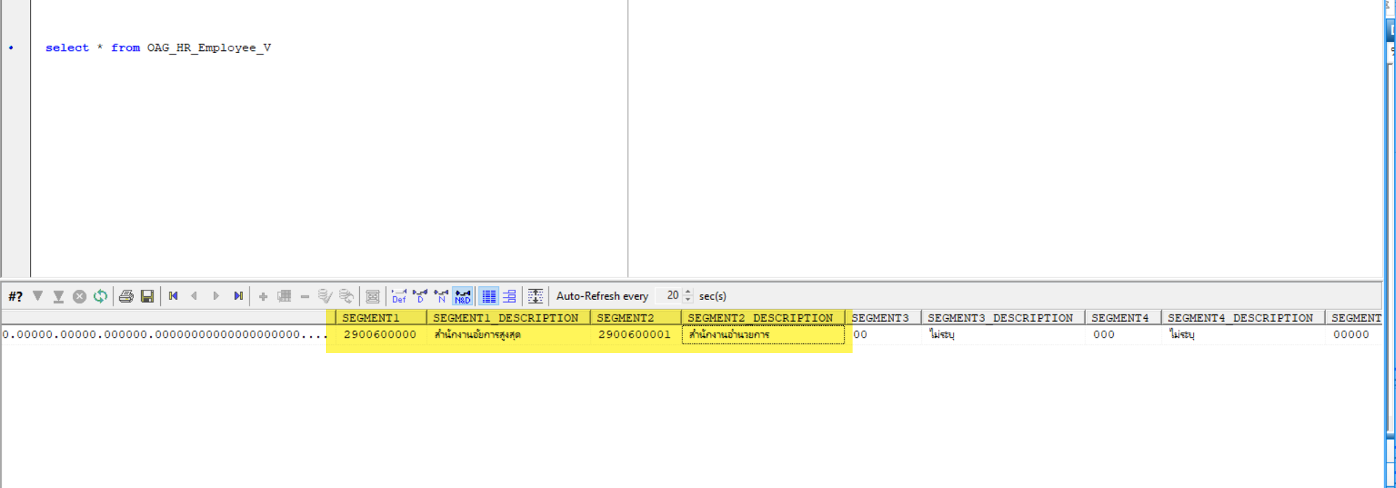
No. | Detail | View/Package
1 | Employee | OAGHR_EMPLOYEE_V
2 | Oracle User | oagfnd_user
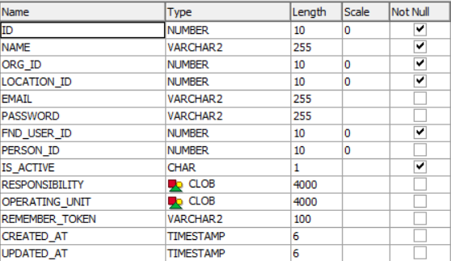
Type | Table/View Name | Description |  | ตัวอย่าง Temp table
Table | apps.oagfnd_user | เป็น Table เช็คสำหรับการ login และดึงข้อมูลเพื่อเก็บสำหรับเป็นข้อมูลผู้ใช้งาน
View | apps.OAGHR_EMPLOYEE_V | เป็น View ที่ดึงข้อมูลหน่วยงาน จาก Employee ในระบบ HR

ตัวอย่างข้อมูล
select * from apps.oagfnd_user where user_name = '620001';
ข้อมูล User ในระบบ อยากให้เก็บข้อมูล
fnd_user_id หยิบจาก apps.oagfnd_user feild:user_id
person_id หยิบจาก apps.oagfnd_user feild:employee_id => ใช้สำหรับ link ข้อมูลกับ Oracle

โดย Org_id ให้หยิบจาก location
1 ให้ทำการเอา apps.oagfnd_user.employee_id ไป where ใน View : apps.oaghr_employee_v นี้ก่อน โดย where กับฟิลด์ apps.oaghr_employee_v.person_id
2 เมื่อเอาไป where เรียบร้อยแล้ว จะได้ location จาก
3 ให้เอา location_id ไปหา view : apps.oaghr_organnization_v โดย where กับฟิลด์ apps.oaghr_organnization_v.location_id
4 เมื่อได้ข้อมูลจากข้อ 3 เรียบร้อยแล้ว ให้ทำการเขียนเช็คเงื่อนไข ดังนี้ 4.1 ถ้าหากข้อมูลในข้อ 3 ไม่มี ให้ทำการเอา apps.oaghr_employee_v.location_id ไปหาต่อใน View : oaginv_organnization_v.location_id ถ้าข้อ 4.1 มีข้อมูล ให้ insert Org_id = oaginv_organnization_v.hr_organization_id 4.2 ถ้าข้อ 3 มี ให้ insert Org_id = apps.oaghr_organnization_v.organization_id |  |  | if(!ข้อ 3){ ให้ทำ 4.1 และ insert Org_id = oaginv_organnization_v.hr_organization_id }else{ insert Org_id = apps.oaghr_organnization_v.organization_id }

ขั้นตอนการ check ว่าระบุ username/ password ถูกต้องหรือไม่
SELECT apps.oagfnd_web_sec.VALIDATE_LOGIN('620001', 'superman') AS AUTH FROM DUAL;
-- Y = ระบุ username/ password ถูกต้อง
-- N = ระบุ username/ password ไม่ถูกต้องถูกต้อง

Field ที่ใช้สำหรับหน่วยงาน |  | ตัวอย่าง | Note
1 | employee_number | 620001
3 | user_status | Active Assignment
4 | d_effective_end_date | เป็นค่าว่าง | ให้ทำการ nvl feild นี้ แล้วเช็คเงื่อนไขเป็น >= sysdate
5 | Segement1 | 2900600000 | หน่วยเบิกจ่าย
6 | segment1_description | สำนักงานอัยการสูงสุด | คำอธิบายหน่วยเบิกจ่าย
7 | Segement2 | 2900600001 | ศูนย์ต้นทุน
8 | segment2_description | สำนักงานอำนวยการ | คำอธิบายศูนย์ต้นทุน

Template Name
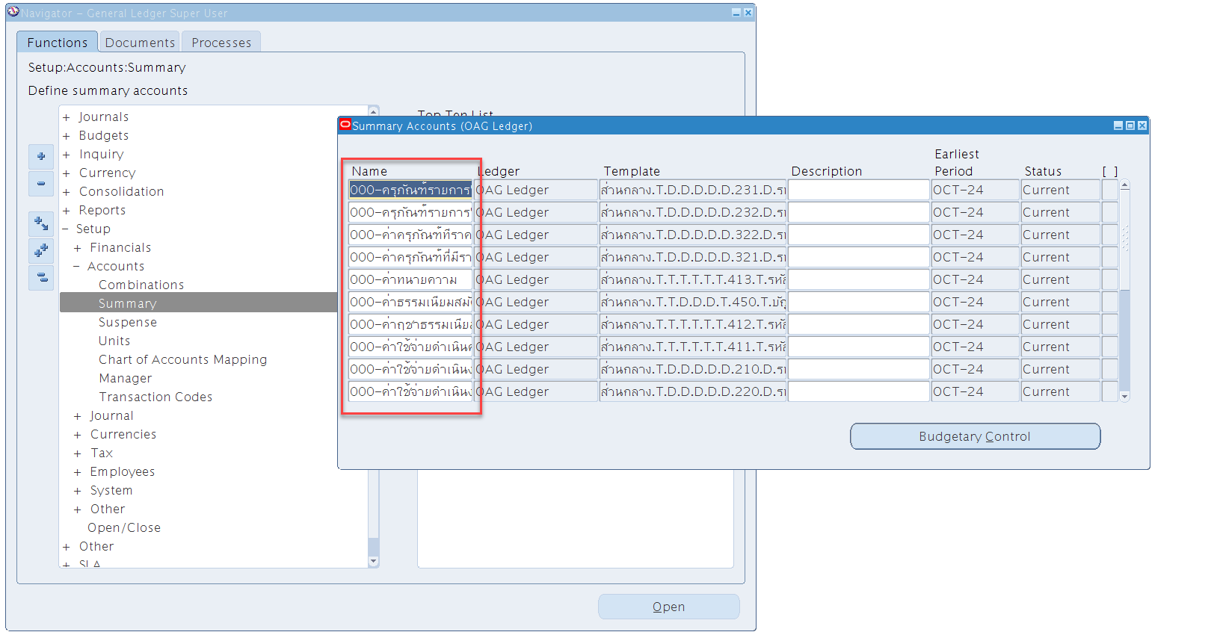
View | OAGGL_ACCOUNT_HIERARCHIES_V

ธนาคาร
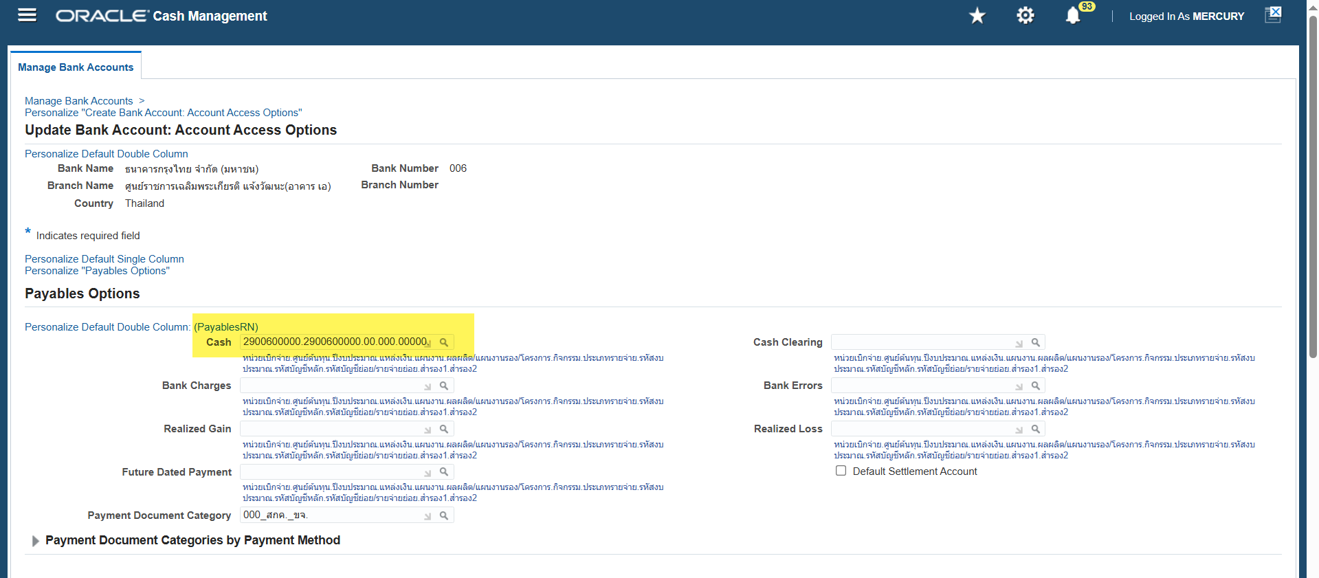
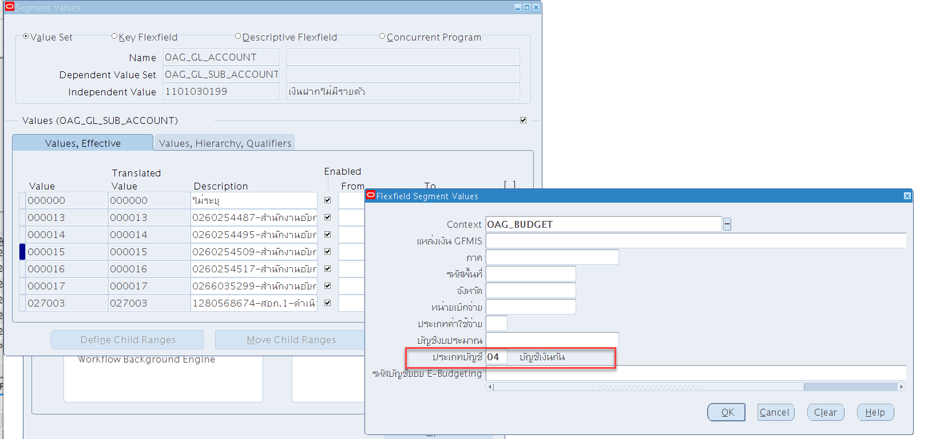
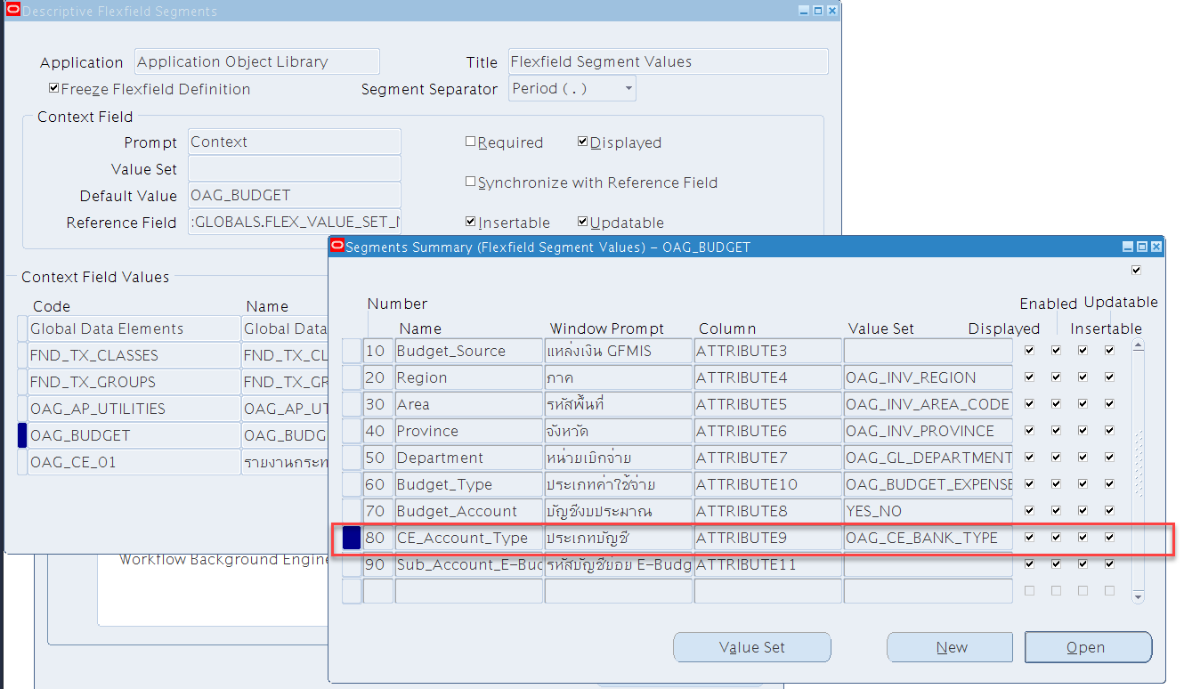
No. | Detail | Condition | View/Package | Note
1 | ธนาคารสำหรับโอนจัดสรร |  | oagce_bank_account_v

หน่วยเบิกจ่าย | Bank Number | Bank Name | Bank Branch | Bank Account Name | Bank Account Number
000_OU | 006 | ธนาคารกรุงไทย จำกัด (มหาชน) | ศูนย์ราชการเฉลิมพระเกียรติ แจ้งวัฒนะ(อาคาร เอ) | สำนักงานอัยการสูงสุด (ฝ่ายงบประมาณ) – ดำเนินงาน | 9750066650

Addition

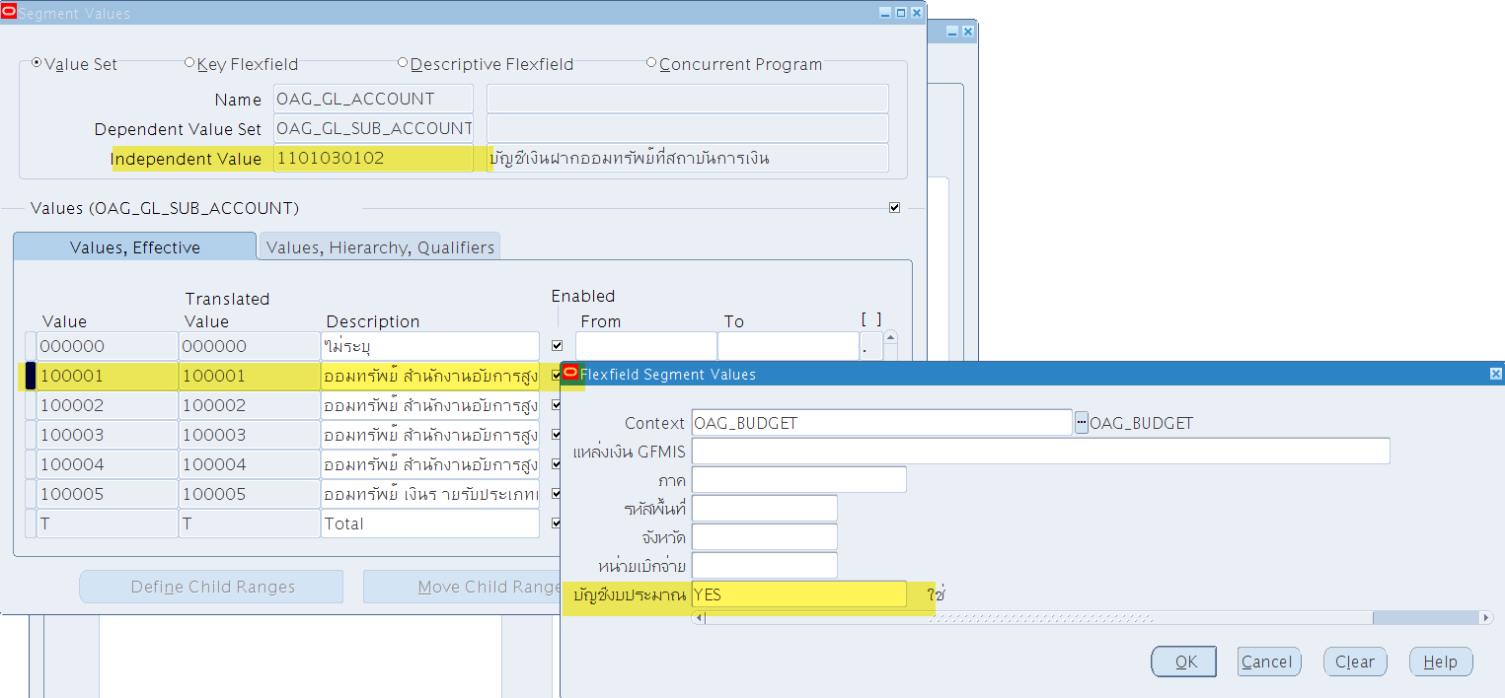

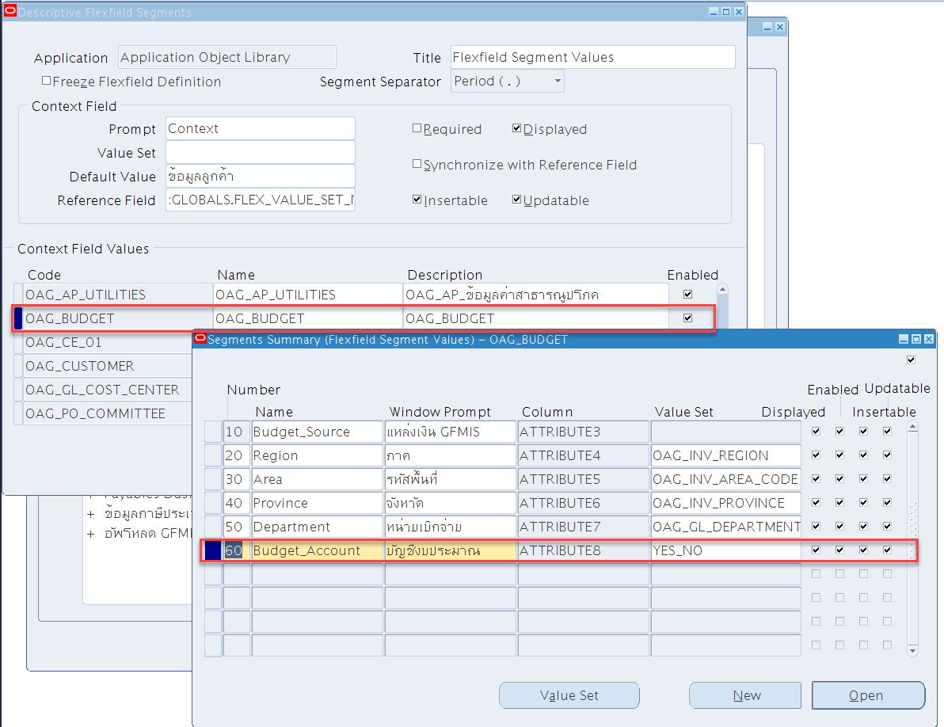

สำนักงานอัยการสูงสุด (ฝ่ายงบประมาณ) – ดำเนินงาน | 2900600000.2900600000.00.000.00000.00000.00000.000000.00000000000000000000.1101030102.100002.00.00
สำนักงานอัยการสูงสุด (ฝ่ายงบประมาณ) – บุคลากร | 2900600000.2900600000.00.000.00000.00000.00000.000000.00000000000000000000.1101030102.100001.00.00
สำนักงานอัยการสูงสุด (ฝ่ายงบประมาณ) – ลงทุน | 2900600000.2900600000.00.000.00000.00000.00000.000000.00000000000000000000.1101030102.100003.00.00
สำนักงานอัยการสูงสุด (ฝ่ายงบประมาณ) – เงินกัน | 2900600000.2900600000.00.000.00000.00000.00000.000000.00000000000000000000.1101030102.100004.00.00

Asset
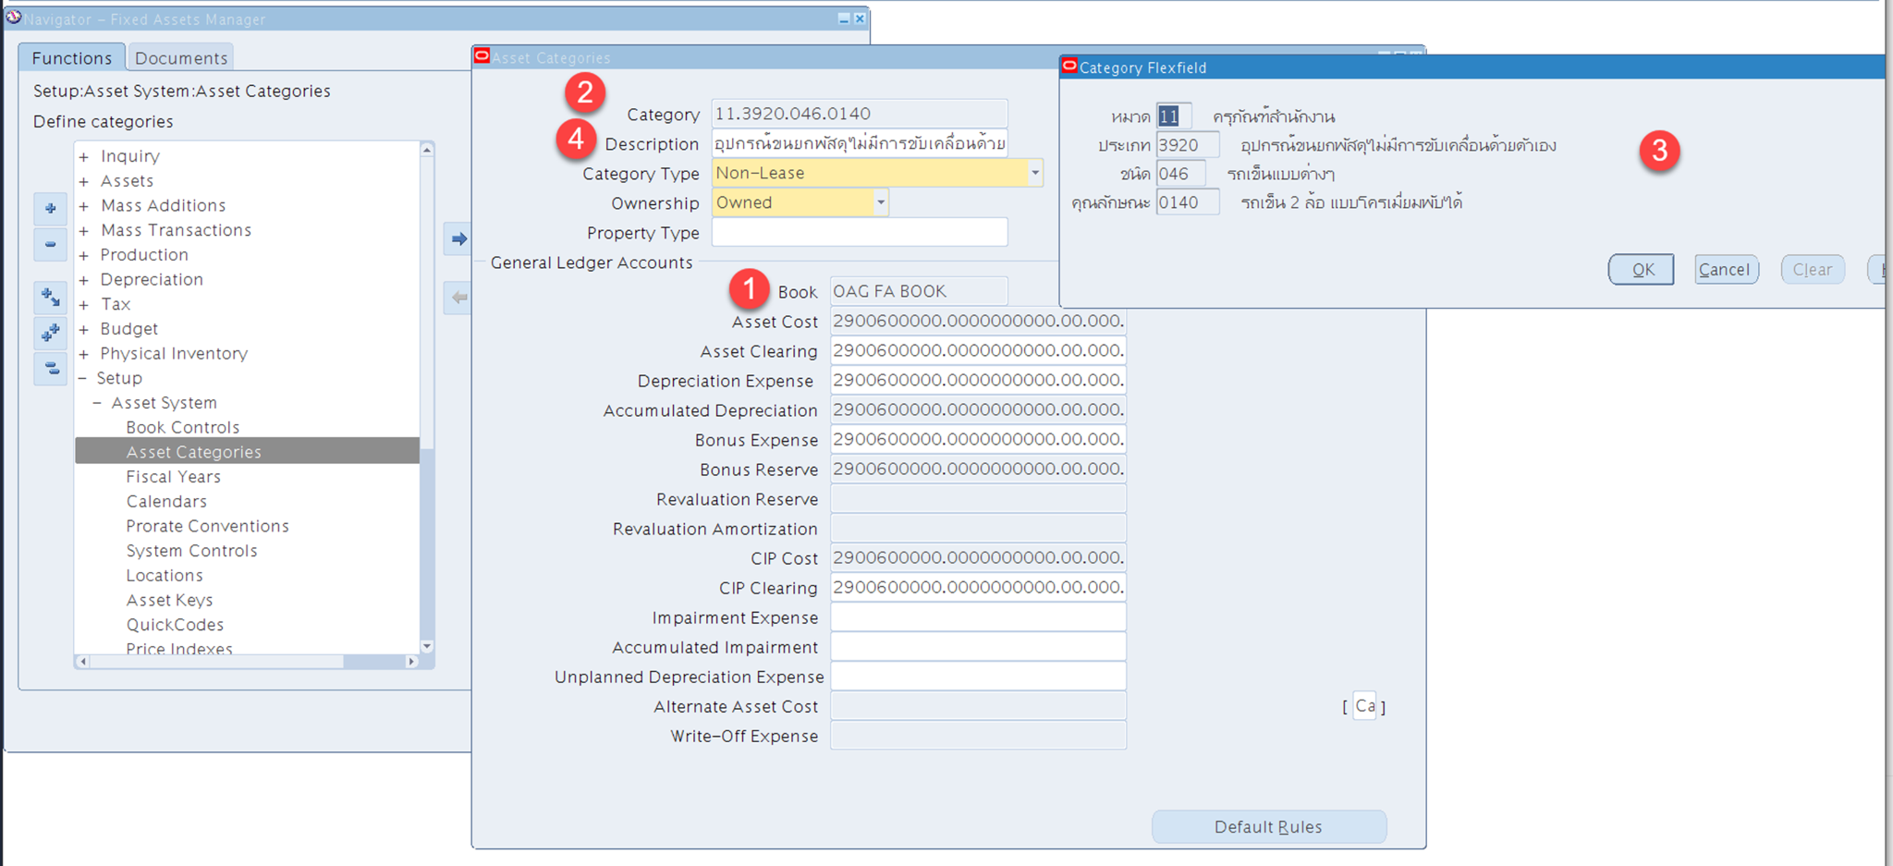
View | OAGFA_ASSET_V

ตัวอย่างข้อมูล
 |  |  |  |  |  |  |  |  |  |  |  | หมวด |  | ประเภท |  | ชนิด |  | คุณลักษณะ |  |  |  |  |  |  |  |  |  |  |  |  |  |  |  |  | หน่วยเบิกจ่าย |  | ศูนย์ต้นทุน
ASSET_ID | ASSET_NUMBER | BOOK_TYPE_CODE | SET_OF_BOOKS_ID | DATE_PLACED_IN_SERVICE | DESCRIPTION | CURRENT_UNITS | COST | LIFE_IN_MONTHS | UNITS_ASSIGNED | CATEGORY_ID | ATTRIBUTE_CATEGORY_CODE | CATEGORY_SEGMENT1 | CATEGORY_SEGMENT1_DESCRIPTION | CATEGORY_SEGMENT2 | CATEGORY_SEGMENT2_DESCRIPTION | CATEGORY_SEGMENT3 | CATEGORY_SEGMENT3_DESCRIPTION | CATEGORY_SEGMENT4 | CATEGORY_SEGMENT4_DESCRIPTION | CATEGORY_SEGMENT5 | CATEGORY_SEGMENT5_DESCRIPTION | CATEGORY_DESCRIPTION | LOCATION_ID | LOCATION_SEGMENT1 | LOCATION_SEGMENT1_DESCRIPTION | LOCATION_SEGMENT2 | LOCATION_SEGMENT2_DESCRIPTION | LOCATION_SEGMENT3 | LOCATION_SEGMENT3_DESCRIPTION | LOCATION_SEGMENT4 | LOCATION_SEGMENT4_DESCRIPTION | LOCATION_SEGMENT5 | CHART_OF_ACCOUNTS_ID | CODE_COMBINATION_ID | EXPENSE_SEGMENT1 | EXPENSE_SEGMENT1_DESCRIPTION | EXPENSE_SEGMENT2 | EXPENSE_SEGMENT2_DESCRIPTION | EXPENSE_SEGMENT3 | EXPENSE_SEGMENT3_DESCRIPTION | EXPENSE_SEGMENT4 | EXPENSE_SEGMENT4_DESCRIPTION | EXPENSE_SEGMENT5 | EXPENSE_SEGMENT5_DESCRIPTION | EXPENSE_SEGMENT6 | EXPENSE_SEGMENT6_DESCRIPTION | EXPENSE_SEGMENT7 | EXPENSE_SEGMENT7_DESCRIPTION | EXPENSE_SEGMENT8 | EXPENSE_SEGMENT8_DESCRIPTION | EXPENSE_SEGMENT9 | EXPENSE_SEGMENT9_DESCRIPTION | EXPENSE_SEGMENT10 | EXPENSE_SEGMENT10_DESCRIPTION | EXPENSE_SEGMENT11 | EXPENSE_SEGMENT11_DESCRIPTION | EXPENSE_SEGMENT12 | EXPENSE_SEGMENT12_DESCRIPTION | EXPENSE_SEGMENT13 | EXPENSE_SEGMENT13_DESCRIPTION
100000001 | GF110000035535 | OAG FA BOOK | 2021 | 1/22/2024 | รถยนต์นั่งตรวจการณ์หุ้มเกราะกันกระสุน | 1 | 4178000 | 84 | 1 | 154 | 12.2320.005.0001 | 12 | ครุภัณฑ์ยานพาหนะและขนส่ง | 2320 | รถบรรทุกและรถลากจูงใช้ล้อ | 5 | รถยนต์หุ้มเกราะ | 1 | รถเก๋งหุ้มเกราะกันกระสุน |  |  | รถบรรทุกและรถลากจูงใช้ล้อ.รถยนต์หุ้มเกราะ.รถเก๋งหุ้มเกราะกันกระสุน | 1 | 101 | อาคารกรุงเทพใต้ | 1 | สำนักงานอัยการสูงสุด | 1 | ชั้น 1 | 101 | ห้อง 101 |  | 50408 | 27031 | 2900600000 | สำนักงานอัยการสูงสุด | 2900600000 | สำนักงานอัยการสูงสุด | 0 | ไม่ระบุ | 0 | ไม่ระบุ | 0 | ไม่ระบุ | 0 | ไม่ระบุ | 0 | ไม่ระบุ | 0 | ไม่ระบุ | 0 | ไม่ระบุ | 5105010111 | บัญชีค่าเสื่อมราคา -ยานพาหนะและอุปกรณ์การ ขนส่ง | 0 | ไม่ระบุ | 0 | ไม่ระบุ | 0 | ไม่ระบุ
100000021 | GF10000570 | OAG FA BOOK | 2021 | 1980-01-10 |  | 1 | 1000000 | 84 | 1 | 154 | 12.2320.005.0001 | 12 | ครุภัณฑ์ยานพาหนะและขนส่ง | 2320 | รถบรรทุกและรถลากจูงใช้ล้อ | 5 | รถยนต์หุ้มเกราะ | 1 | รถเก๋งหุ้มเกราะกันกระสุน |  |  | รถบรรทุกและรถลากจูงใช้ล้อ.รถยนต์หุ้มเกราะ.รถเก๋งหุ้มเกราะกันกระสุน | 1001 | 101 | อาคารกรุงเทพใต้ | 1 | สำนักงานอัยการสูงสุด | 1 | ชั้น 1 |  |  |  | 50408 | 27031 | 2900600000 | สำนักงานอัยการสูงสุด | 2900600000 | สำนักงานอัยการสูงสุด | 0 | ไม่ระบุ | 0 | ไม่ระบุ | 0 | ไม่ระบุ | 0 | ไม่ระบุ | 0 | ไม่ระบุ | 0 | ไม่ระบุ | 0 | ไม่ระบุ | 5105010111 | บัญชีค่าเสื่อมราคา -ยานพาหนะและอุปกรณ์การ ขนส่ง | 0 | ไม่ระบุ | 0 | ไม่ระบุ | 0 | ไม่ระบุ
100000041 | GF10000572 | OAG FA BOOK | 2021 | 1/31/2024 |  | 1 | 2300000 | 84 | 1 | 153 | 12.2320.005.0007 | 12 | ครุภัณฑ์ยานพาหนะและขนส่ง | 2320 | รถบรรทุกและรถลากจูงใช้ล้อ | 5 | รถยนต์หุ้มเกราะ | 7 | รถปิ๊คอัพหุ้มเกราะกันกระสุน |  |  | รถบรรทุกและรถลากจูงใช้ล้อ.รถยนต์หุ้มเกราะ.รถปิ๊คอัพหุ้มเกราะกันกระสุน | 2001 | 104 | อาคารตลิ่งชัน | 255 | สำนักงานอัยการภาค 1 | 1 | ชั้น 1 |  |  | เงินสนับสนุน | 50408 | 34100 | 2900600027 | สำนักงานอัยการภาค 1 | 2900600027 | สำนักงานอัยการภาค 1 | 0 | ไม่ระบุ | 520 | เงินสนับสนุน | 30000 | แผนงานยุทธศาสตร์ | 31000 | ผลผลิต การอำนวยความยุติธรรม และการรักษาผลประโยชน์ของรัฐ | 32100 | พัฒนางานอำนวยความยุติธรรม รักษาผลประโยชน์ของรัฐ และคุ้มครองสิทธประชาชน | 0 | ไม่ระบุ | 0 | ไม่ระบุ | 5105010111 | บัญชีค่าเสื่อมราคา -ยานพาหนะและอุปกรณ์การ ขนส่ง | 0 | ไม่ระบุ | 0 | ไม่ระบุ | 0 | ไม่ระบุ
100000042 | GF100000042 | OAG FA BOOK | 2021 | 2024-01-10 |  | 1 | 1000000 | 84 | 1 | 153 | 12.2320.005.0007 | 12 | ครุภัณฑ์ยานพาหนะและขนส่ง | 2320 | รถบรรทุกและรถลากจูงใช้ล้อ | 5 | รถยนต์หุ้มเกราะ | 7 | รถปิ๊คอัพหุ้มเกราะกันกระสุน |  |  | รถบรรทุกและรถลากจูงใช้ล้อ.รถยนต์หุ้มเกราะ.รถปิ๊คอัพหุ้มเกราะกันกระสุน | 2002 | 104 | อาคารตลิ่งชัน | 22 | สำนักงานคดีอาญาตลิ่งชัน |  |  |  |  |  | 50408 | 34101 | 2900600027 | สำนักงานอัยการภาค 1 | 2900600027 | สำนักงานอัยการภาค 1 | 0 | ไม่ระบุ | 0 | ไม่ระบุ | 0 | ไม่ระบุ | 0 | ไม่ระบุ | 0 | ไม่ระบุ | 0 | ไม่ระบุ | 0 | ไม่ระบุ | 5105010111 | บัญชีค่าเสื่อมราคา -ยานพาหนะและอุปกรณ์การ ขนส่ง | 0 | ไม่ระบุ | 0 | ไม่ระบุ | 0 | ไม่ระบุ
100000061 | GF110000005752 | OAG FA BOOK | 2021 | 2023-01-10 |  | 1 | 40000000 | 120 | 1 | 340 | 21.9999.001.0004 | 21 | ครุภัณฑ์อาคาร | 9999 | อาคารถาวร | 1 | อื่นๆ | 4 | อาคารชุดพักอาศัย |  |  | อาคารถาวร.อื่นๆ.อาคารชุดพักอาศัย | 3001 | 112 | อาคารราชบุรีดิเรกฤทธิ์ | 1 | สำนักงานอัยการสูงสุด |  |  |  |  |  | 50408 | 36100 | 2900600000 | สำนักงานอัยการสูงสุด | 2900600000 | สำนักงานอัยการสูงสุด | 0 | ไม่ระบุ | 0 | ไม่ระบุ | 0 | ไม่ระบุ | 0 | ไม่ระบุ | 0 | ไม่ระบุ | 0 | ไม่ระบุ | 0 | ไม่ระบุ | 5105010101 | บัญชีค่าเสื่อมราคา - อาคารเพื่อการพักอาศัย | 0 | ไม่ระบุ | 0 | ไม่ระบุ | 0 | ไม่ระบุ
100000081 | GF100000081 | OAG FA BOOK | 2021 | 10/14/2010 |  | 1 | 0 | 84 | 1 | 157 | 12.2320.002.0005 | 12 | ครุภัณฑ์ยานพาหนะและขนส่ง | 2320 | รถบรรทุกและรถลากจูงใช้ล้อ | 2 | รถกะบะโดยสาร | 5 | รถกะบะโดยสาร (รถปิ๊คอัพ) 4 ประตู |  |  | รถบรรทุกและรถลากจูงใช้ล้อ.รถกะบะโดยสาร.รถกะบะโดยสาร (รถปิ๊คอัพ) 4 ประตู | 4001 | 0 | ไม่ระบุ | 0 | ไม่ระบุ |  |  |  |  |  | 50408 | 39111 | 2900600030 | สำนักงานอัยการจังหวัดพระนครศรีอยุธยา | 2900600030 | สำนักงานอัยการจังหวัดพระนครศรีอยุธยา | 0 | ไม่ระบุ | 0 | ไม่ระบุ | 0 | ไม่ระบุ | 0 | ไม่ระบุ | 0 | ไม่ระบุ | 0 | ไม่ระบุ | 0 | ไม่ระบุ | 5105010111 | บัญชีค่าเสื่อมราคา -ยานพาหนะและอุปกรณ์การ ขนส่ง | 0 | ไม่ระบุ | 0 | ไม่ระบุ | 0 | ไม่ระบุ
100000082 | GF100000082 | OAG FA BOOK | 2021 | 2002-09-07 |  | 1 | 1200000 | 84 | 1 | 157 | 12.2320.002.0005 | 12 | ครุภัณฑ์ยานพาหนะและขนส่ง | 2320 | รถบรรทุกและรถลากจูงใช้ล้อ | 2 | รถกะบะโดยสาร | 5 | รถกะบะโดยสาร (รถปิ๊คอัพ) 4 ประตู |  |  | รถบรรทุกและรถลากจูงใช้ล้อ.รถกะบะโดยสาร.รถกะบะโดยสาร (รถปิ๊คอัพ) 4 ประตู | 4001 | 0 | ไม่ระบุ | 0 | ไม่ระบุ |  |  |  |  |  | 50408 | 34101 | 2900600027 | สำนักงานอัยการภาค 1 | 2900600027 | สำนักงานอัยการภาค 1 | 0 | ไม่ระบุ | 0 | ไม่ระบุ | 0 | ไม่ระบุ | 0 | ไม่ระบุ | 0 | ไม่ระบุ | 0 | ไม่ระบุ | 0 | ไม่ระบุ | 5105010111 | บัญชีค่าเสื่อมราคา -ยานพาหนะและอุปกรณ์การ ขนส่ง | 0 | ไม่ระบุ | 0 | ไม่ระบุ | 0 | ไม่ระบุ
100000101 | GF100000101 | OAG FA BOOK | 2021 | 10/14/2023 |  | 1 | 1000000 | 84 | 1 | 157 | 12.2320.002.0005 | 12 | ครุภัณฑ์ยานพาหนะและขนส่ง | 2320 | รถบรรทุกและรถลากจูงใช้ล้อ | 2 | รถกะบะโดยสาร | 5 | รถกะบะโดยสาร (รถปิ๊คอัพ) 4 ประตู |  |  | รถบรรทุกและรถลากจูงใช้ล้อ.รถกะบะโดยสาร.รถกะบะโดยสาร (รถปิ๊คอัพ) 4 ประตู | 4001 | 0 | ไม่ระบุ | 0 | ไม่ระบุ |  |  |  |  |  | 50408 | 39111 | 2900600030 | สำนักงานอัยการจังหวัดพระนครศรีอยุธยา | 2900600030 | สำนักงานอัยการจังหวัดพระนครศรีอยุธยา | 0 | ไม่ระบุ | 0 | ไม่ระบุ | 0 | ไม่ระบุ | 0 | ไม่ระบุ | 0 | ไม่ระบุ | 0 | ไม่ระบุ | 0 | ไม่ระบุ | 5105010111 | บัญชีค่าเสื่อมราคา -ยานพาหนะและอุปกรณ์การ ขนส่ง | 0 | ไม่ระบุ | 0 | ไม่ระบุ | 0 | ไม่ระบุ
100000102 | GF100000102 | OAG FA BOOK | 2021 | 2024-09-07 |  | 1 | 1000000 | 84 | 1 | 157 | 12.2320.002.0005 | 12 | ครุภัณฑ์ยานพาหนะและขนส่ง | 2320 | รถบรรทุกและรถลากจูงใช้ล้อ | 2 | รถกะบะโดยสาร | 5 | รถกะบะโดยสาร (รถปิ๊คอัพ) 4 ประตู |  |  | รถบรรทุกและรถลากจูงใช้ล้อ.รถกะบะโดยสาร.รถกะบะโดยสาร (รถปิ๊คอัพ) 4 ประตู | 4001 | 0 | ไม่ระบุ | 0 | ไม่ระบุ |  |  |  |  |  | 50408 | 34101 | 2900600027 | สำนักงานอัยการภาค 1 | 2900600027 | สำนักงานอัยการภาค 1 | 0 | ไม่ระบุ | 0 | ไม่ระบุ | 0 | ไม่ระบุ | 0 | ไม่ระบุ | 0 | ไม่ระบุ | 0 | ไม่ระบุ | 0 | ไม่ระบุ | 5105010111 | บัญชีค่าเสื่อมราคา -ยานพาหนะและอุปกรณ์การ ขนส่ง | 0 | ไม่ระบุ | 0 | ไม่ระบุ | 0 | ไม่ระบุ
100000121 | 100000121 | OAG FA BOOK | 2021 | 2024-01-10 |  | 1 | 2000000 | 84 | 1 | 151 | 12.2310.004.0008 | 12 | ครุภัณฑ์ยานพาหนะและขนส่ง | 2310 | รถยนต์โดยสาร | 4 | รถยนต์นั่งเก๋ง | 8 | รถยนต์นั่งเก๋ง |  |  | รถยนต์โดยสาร.รถยนต์นั่งเก๋ง.รถยนต์นั่งเก๋ง | 2 | 101 | อาคารกรุงเทพใต้ | 1 | สำนักงานอัยการสูงสุด | 0 | ไม่ระบุ | 0 | ไม่ระบุ |  | 50408 | 27031 | 2900600000 | สำนักงานอัยการสูงสุด | 2900600000 | สำนักงานอัยการสูงสุด | 0 | ไม่ระบุ | 0 | ไม่ระบุ | 0 | ไม่ระบุ | 0 | ไม่ระบุ | 0 | ไม่ระบุ | 0 | ไม่ระบุ | 0 | ไม่ระบุ | 5105010111 | บัญชีค่าเสื่อมราคา -ยานพาหนะและอุปกรณ์การ ขนส่ง | 0 | ไม่ระบุ | 0 | ไม่ระบุ | 0 | ไม่ระบุ

View | OAGFA_CATEGORY_V

 |  | Asset Category
Book | category | หมวด | คำอธิบายหมวด | ประเภท | คำอธบายประเภท | ชนิด | คำอธิบายชนิด | คุณลักษณะ | คำอธิบายคุณลักษฯะ
OAG FA BOOK |  | 11 | ครุภัณฑ์สำนักงาน | 3920 | อุปกรณ์ขนยกพัสดุไม่มีการขับเคลื่อนด้วยตัวเอง | 046 | รถเข็นแบบต่างๆ | 0140 | รถเข็น 2 ล้อ แบบโครเมี่ยมพับได้

Parameter
